关系图
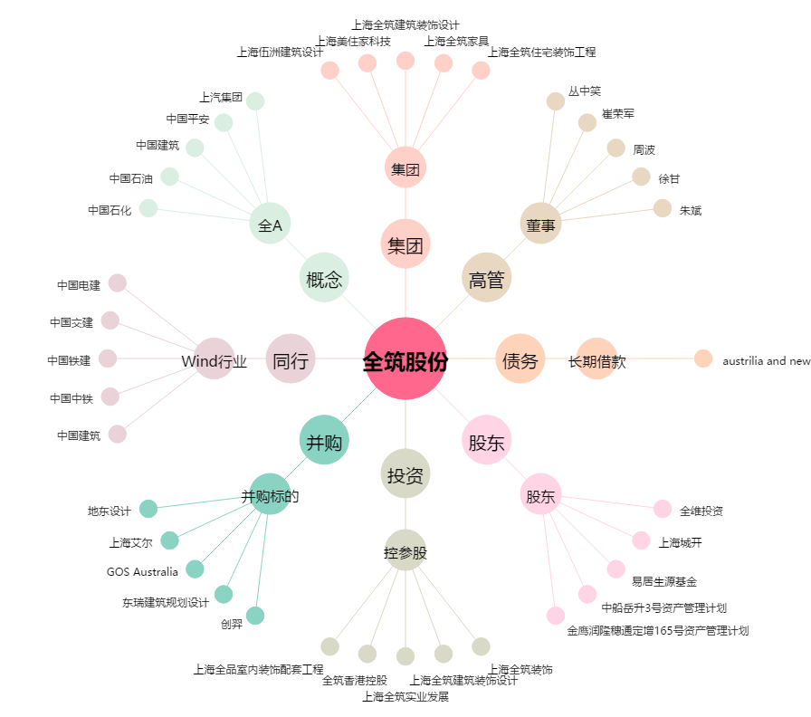
全筑股份[603030.SH] - 关系概览图

